Summary
Category | Count
Passed | 17
Failed | 4
Skipped | 0
Total | 21
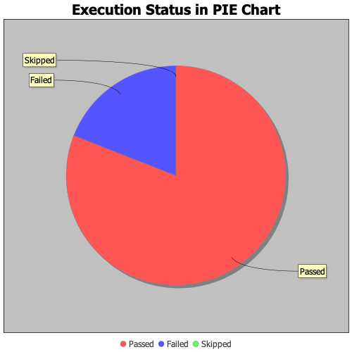
Start Time | 2020-02-05T16:02:34 IST
End Time | 2020-02-05T16:09:00 IST
Duration | 385229 ms

